機能概要
機能概要 |  | 業 務 | 社宅 | 機 能 | 社宅戸別予約 |  | 作成者 | 境 | 作成日 | 2015-12-28
 |  | 処 理 | 社宅入居・退居管理 | 処理種別 | オンライン |  | 修正者 |  | 修正日

社宅
社宅棟
 | 機能概要 |  |  |  |  | データフロー
 | 社宅管理主任が、入居申請内容、空き室状況をもとに社宅の選考・社宅の割り当てを行い決定する社宅部屋の予約（仮押さえ）を行うために、選定した社宅コードの登録を行います。 割り当てする社宅1部屋毎の処理を行います。 画面上から割り当てする社宅コードを登録します。

社宅戸別予約

社宅戸別
社員

入居者
入居申込
社宅戸別
入居者
空室
 | 前提条件・制約事項・運用上の留意事項
 | 入居社宅の決定を行う都度投入すること。

会社マスタ
社員帰属会社

路線

 | セキュリティ要件
 | ・利用権限 ＢＡ ・ロール名 社宅管理主任 ・セキュリティ範囲 自管理社宅

組織マスタ

画面遷移図
画面遷移図 |  | 業 務 | 社宅 | 機 能 | 社宅戸別予約 | 作成者 | 境 | 作成日 | 2015-12-28
 |  | 処 理 | 社宅入居・退居管理 | 処理種別 | オンライン | 修正者 |  | 修正日

CHB20S01
社宅戸別予約検索画面
検索結果レコード
ハイパーリンク
「新規登録」ボタン
CHB20S02
「社宅情報」
ハイパーリンク
※別ウィンドウで表示
CHB20S03

社宅戸別予約画面
社宅情報参照画面

「検索画面に戻る」ボタン

「検索」ボタン（※１）
「クリア」ボタン
「登録」ボタン

 | ※１：検索結果が１件の場合は、社宅戸別予約処理画面に遷移する。

画面レイアウト
画面レイアウト |  |  |  | 業 務 | 社宅 |  | 機 能 | 社宅戸別予約 |  | 作成者 | 境 | 作成日 | 2015-12-28
 |  |  |  | 処 理 | 社宅入居・退居管理 |  | 処理種別 | オンライン |  | 修正者 | 佐藤 | 修正日 | 2017-01-15

 | 画面名 |  | 社宅戸別予約検索 |  | 表示名 | 社宅戸別予約検索 | 画面ＩＤ |  | CHB20S01

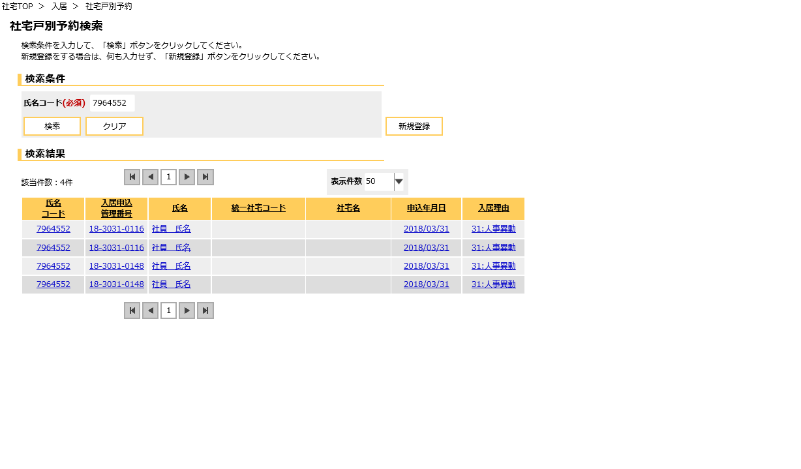

 | 画面名 |  | 社宅戸別予約（ |  | 表示名 | 社宅戸別予約 | 画面ＩＤ |  | CHB20S02

 | １．『検索』から遷移してきた場合

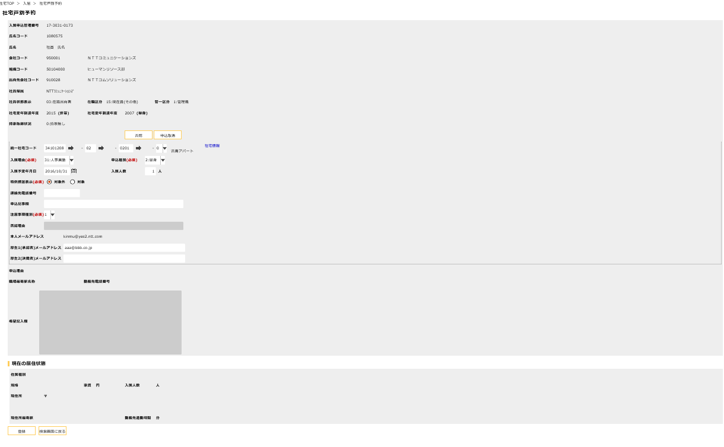
下記の※①参照

下記の※②参照

 | 画面名 |  | 社宅戸別予約 |  | 表示名 | 社宅戸別予約 | 画面ＩＤ |  | CHB20S02

※①
 | １．『検索』から遷移してきた場合

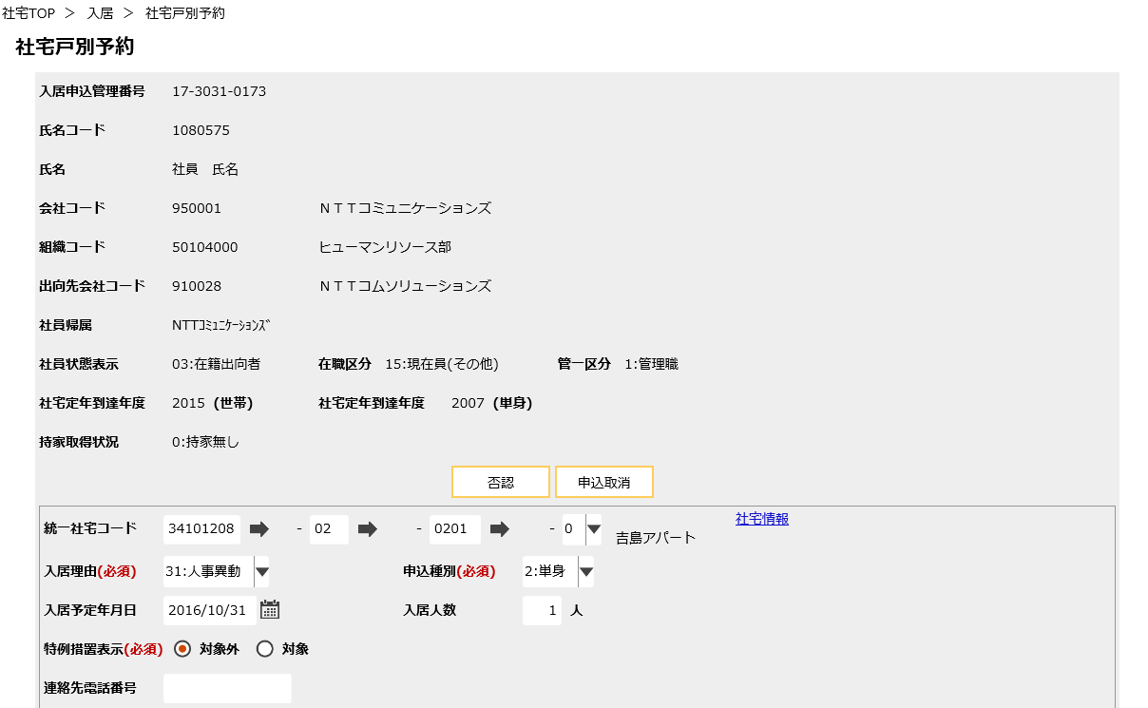

会社名

組織名

出向先会社名

社宅戸別コード
分割部屋コード

社宅コード
社宅棟コード

 | 画面名 |  | 社宅戸別予約 |  | 表示名 | 社宅戸別予約 | 画面ＩＤ |  | CHB20S02

※②
 | １．『検索』から遷移してきた場合

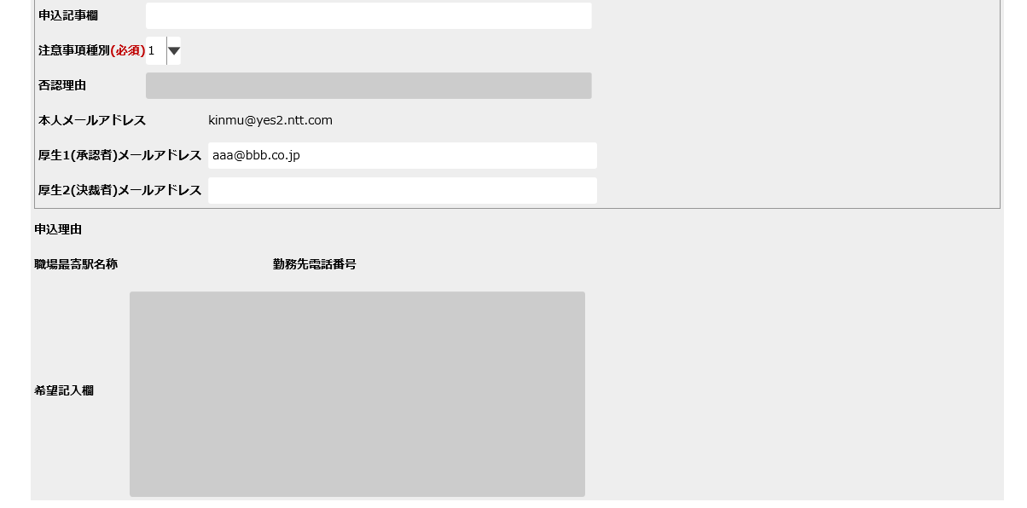

 | 画面名 |  | 社宅戸別予約 |  | 表示名 | 社宅戸別予約 | 画面ＩＤ |  | CHB20S02

 | １．『検索』から遷移してきた場合
 |  | 申込理由、職場最寄駅名称、勤務先電話番号、希望記入欄
 |  | 現在の居住状態 の表示がある場合

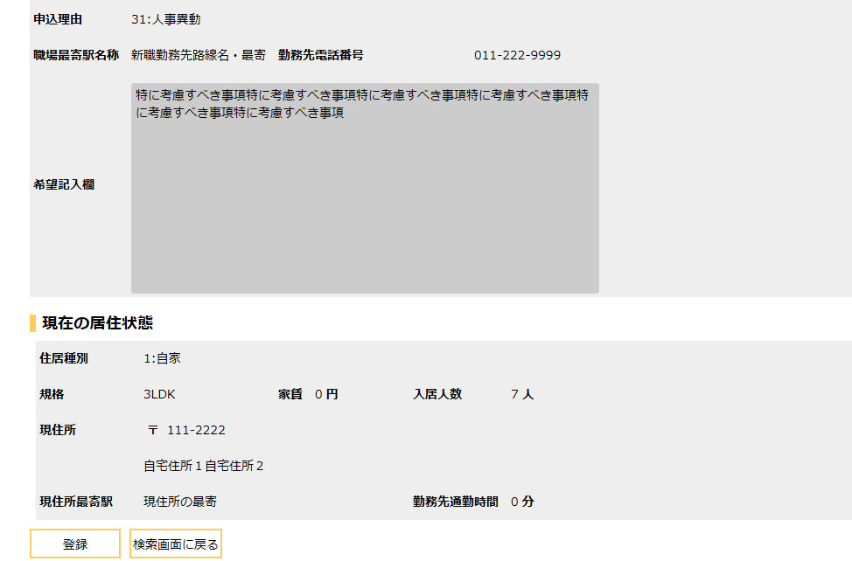


 | 画面名 |  | 社宅戸別予約 |  | 表示名 | 社宅戸別予約 | 画面ＩＤ |  | CHB20S02

 | ２．「新規登録」から遷移してきた場合

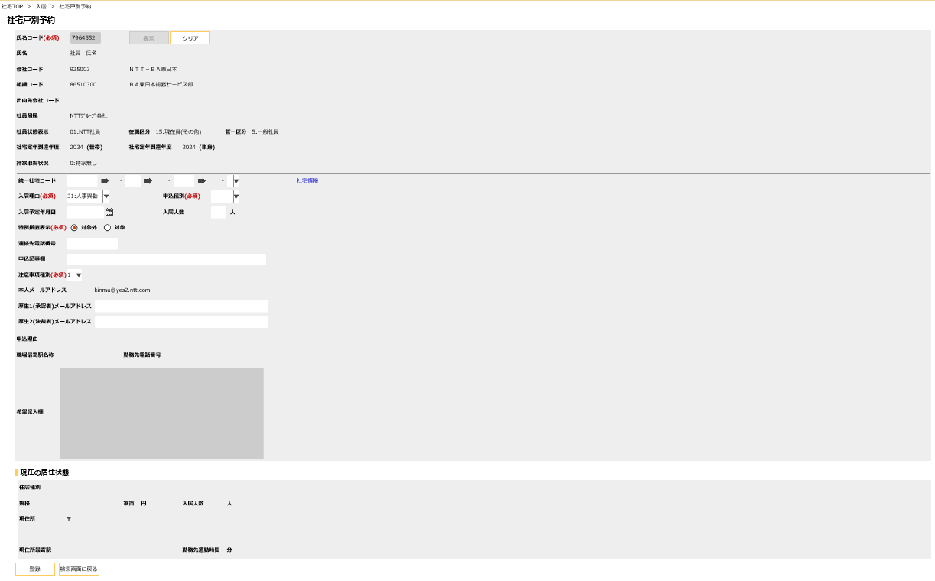

下記の※①参照

下記の※②参照

 | 画面名 |  | 社宅戸別予約 |  | 表示名 | 社宅戸別予約 | 画面ＩＤ |  | CHB20S02

※①
 | ２．「新規登録」から遷移してきた場合

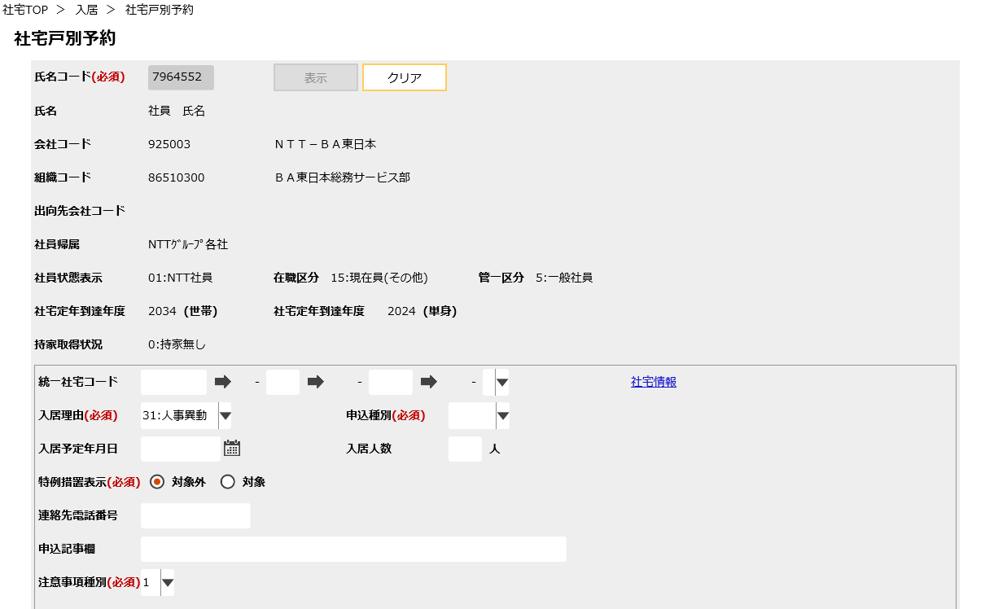

会社名

組織名

出向先会社名

社宅戸別コード
分割部屋コード

社宅コード
社宅棟コード

社宅情報

 | 画面名 |  | 社宅戸別予約 |  | 表示名 | 社宅戸別予約 | 画面ＩＤ |  | CHB20S02

※②
 | ２．「新規登録」から遷移してきた場合

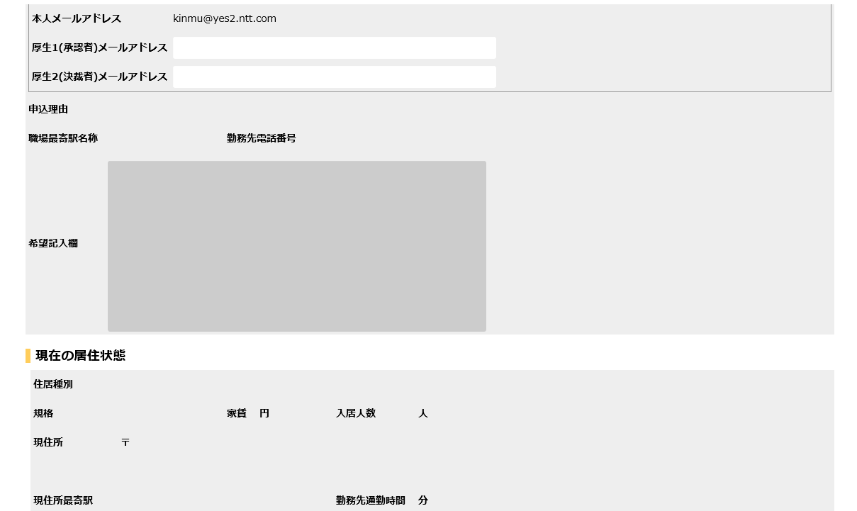

郵便番号

現住所

 | 画面名 |  | 社宅情報参照 |  | 表示名 | 社宅情報参照 | 画面ＩＤ |  | CHB20S03

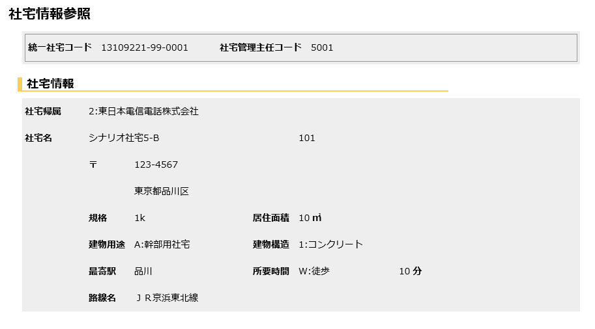

表示部屋番号

郵便番号

社宅住所

駅までの交通手段
駅までの所有時間

機能詳細
機能詳細 |  |  |  |  |  | 業 務 |  |  | 社宅 | 機 能 | 社宅戸別予約 | 作成者 | 境 |  | 作成日 |  | 2015/12/28
 |  |  |  |  |  | 処 理 |  |  | 社宅入居・退居管理 | 処理種別 | オンライン | 修正者 | 井上 |  | 修正日 |  | 2016/12/28

入力 |  |  |  | 処理 |  |  |  |  |  |  |  |  | イベントID | 出力

社宅戸別予約検索画面
 |  |  |  |  | １．社宅戸別予約検索画面
 |  |  |  |  | （１）初期表示 |  |  |  |  |  |  |  | CHB20S0101
 |  |  |  |  |  | 画面項目仕様に基いて表示する。

社宅戸別予約検索画面
社宅戸別予約処理画面
 |  |  |  |  | （２）『検索』ボタン押下時 |  |  |  |  |  |  |  | CHB20S0102
 |  |  |  |  |  | ア．バリデーションチェックを行う。（「画面項目仕様」を参照）
 |  |  |  |  |  | イ．『氏名コード』の入力チェックを行う。（「チェック仕様 項番01、02」参照）
 |  |  |  |  |  | ウ．検索条件のチェックを行う。（「チェック仕様 項番03」参照）
 |  |  |  |  |  | エ．社宅戸別予約処理画面に遷移する。
テーブル
 | ［社員］
社宅戸別予約処理画面
 | ［入居者］ |  |  |  | （３）『新規登録』ボタン押下時 |  |  |  |  |  |  |  | CHB20S0103
 |  |  |  |  |  | ア．社宅戸別予約処理画面に遷移する。

社宅戸別予約処理画面
社宅戸別予約処理画面
 |  |  |  |  | ２．社宅戸別予約画面
 |  |  |  |  | （１）初期表示 |  |  |  |  |  |  |  | CHB20S0201
 |  |  |  |  |  | ア．社宅戸別予約検索画面の『検索』から遷移してきた場合
 |  |  |  |  |  | （ア）社宅戸別予約検索画面で選択された『氏名コード』『入居申込管理番号』をキーにして、［入居者］を抽出する。
 |  |  |  |  |  |  | （チェック仕様 項番04」参照）
テーブル
 | ［社宅］ |  | ［会社マスタ］ |  |  | （イ）［入居申込］より、『氏名コード』［入居者．入居申込管理番号］をキーにして、入居申込情報を抽出する。
 | ［社宅戸別］ |  | ［入居申込］ |  |  | （ウ）［社員］より『氏名コード』をキーにして社員情報を抽出し、画面に表示する。
 | ［社宅棟］ |  | ［組織マスタ］ |  |  | （エ）『氏名コード』に紐づく［社員情報．勤務先メールアドレス］を取得し、『本人メールアドレス』に表示する。
 | ［社員］ |  | ［路線］ |  |  | （オ）［会社マスタ］［組織マスタ］より、［社員］の所属情報に対応する名称を取得する。
 | ［入居者］ |  |  |  |  | （カ）２重社宅１０年加算の表示（「補足説明 １．２重社宅１０年加算の表示有無について補足」参照）
 | ［社員帰属会社］ |  |  |  |  | （キ）［社員．持家取得状況コード］が“0”（持家無し）の場合、『持家承認年月日』を非表示に設定する。
 |  |  |  |  |  | （ク）『表示』『クリア』ボタンを非表示にする。

社宅戸別予約処理画面
 |  |  |  |  |  | イ．社宅戸別予約検索画面の『新規登録』から遷移してきた場合
 |  |  |  |  |  | （ア）画面項目仕様に基いて表示する。
 |  |  |  |  |  | （イ）『氏名コード』を入力可にし、他の入力項目を全て非活性にする。
 |  |  |  |  |  | （ウ）『表示』ボタンを活性にして、『登録』『クリア』ボタンを非活性、『社宅情報』ハイパーリンクを非表示にする。

 |  |  |  |  |  | ウ．社宅戸別予約検索画面の『新規登録』から遷移してきた場合、［入居者．各メールアドレス］がないため
 |  |  |  |  |  |  | その際は『厚生1(承認者)メールアドレス』に初期表示する値の取得を行う。

 |  |  |  |  |  | （ア）操作者のログインIDを元に利用者権限の範囲を取得する。取得した社宅管理主任事務所コードが“1001”または“2001”の場合
 |  |  |  |  |  |  | ａ．『氏名コード』に対応する［社員.社員状態コード］が“05”（役員）、“08”（退職者）の場合
 |  |  |  |  |  |  |  | 『厚生1(承認者)メールアドレス』に空白を表示する。

 |  |  |  |  |  |  | ｂ．『氏名コード』に対応する［社員．出向種別コード］が“2”または（在籍出向ＡＣ）“3”（在籍出向Ｂ）の場合
 |  |  |  |  |  |  |  | ［社員．出向先会社コード］で会社マスタから社宅通知用メールアドレスを取得し『厚生1(承認者)メールアドレス』に表示する。

 |  |  |  |  |  |  | ｃ．上記ａｂ以外の場合
 |  |  |  |  |  |  |  | ［社員．組織コード］で組織テーブルからメールアドレスを取得し、『厚生1(承認者)メールアドレス』に表示する。

 |  |  |  |  |  |  | ｄ．メールアドレスの取得ができなかった場合、『厚生1(承認者)メールアドレス』に空白を表示する。

テーブル
社宅戸別予約処理画面
 |  |  |  |  | （２）データ入力
 | ［入居者］ | ［社員帰属会社］ |  |  |  | ア．『表示』ボタン押下 |  |  |  |  |  |  | CHB20S0202
 | ［社員］ |  |  |  |  | （ア）『氏名コード』の入力チェックを行う。（「チェック仕様 項番01、02」参照）
 | ［会社マスタ］ |  |  |  |  | （イ）検索条件のチェックを行う。（「チェック仕様 項番04」参照）
 | ［組織マスタ］ |  |  |  |  | （ウ）「２（１）ア（ウ）～（キ）」と同様とする。
 |  |  |  |  |  | （エ）『氏名コード』『表示』ボタンを非活性にして、『クリア』ボタンを活性にする。

テーブル
社宅戸別予約処理画面
 | ［社宅］ |  |  |  |  | イ．『社宅コード』の選択ダイアログアイコン押下時 |  |  |  |  |  |  | CHB20S0203
 |  |  |  |  |  | （ア）［社宅］を参照し、社宅コードを抽出する。
 |  |  |  |  |  |  |  | （業務内共通「１．選択ダイアログ」の「社宅コードの選択（社宅戸別予約）」（検索機能有り）を参照）

 |  |  |  |  |  | （イ）『社宅コード』の値が変更された場合、『社宅棟コード』『社宅戸別コード』『分割部屋コード』を“”（空欄）に設定し、
 |  |  |  |  |  |  |  | 『社宅コード』に対応する『社宅名』を表示する。

テーブル
社宅戸別予約処理画面
 | ［社宅棟］ |  |  |  |  | ウ．『社宅棟コード』の選択ダイアログアイコン押下時 |  |  |  |  |  |  | CHB20S0204
 |  |  |  |  |  | （ア）［社宅棟］を参照し、『社宅コード』に対応した社宅棟コードを抽出する。
 |  |  |  |  |  |  |  | （業務内共通「１．選択ダイアログ」の「社宅棟コードの選択（社宅戸別予約）」（検索機能有り）を参照）

 |  |  |  |  |  | （イ）『社宅棟コード』の値が変更された場合、『社宅戸別コード』『分割部屋コード』を“”（空欄）に設定する。

テーブル
社宅戸別予約処理画面
 | ［社宅戸別］ |  |  |  |  | エ．『社宅戸別コード』の選択ダイアログアイコン押下時 |  |  |  |  |  |  | CHB20S0205
 |  |  |  |  |  | （ア）［社宅戸別］を参照し、『社宅コード』『社宅棟コード』に対応した社宅戸別コードを抽出する。
 |  |  |  |  |  |  |  | （業務内共通「１．選択ダイアログ」の「社宅戸別コードの選択（社宅戸別予約）」（検索機能有り）を参照）

 |  |  |  |  |  | （イ）『社宅戸別コード』の値が変更された場合、『分割部屋コード』を“”（空白）に設定する。

社宅戸別予約処理画面
 |  |  |  |  |  | オ．『分割部屋コード』プルダウン選択時 |  |  |  |  |  |  | CHB20S0206
 |  |  |  |  |  | （ア）“0”（0）を選択した場合
 |  |  |  |  |  |  | ａ．『２重社宅１０年加算』を表示する。（「補足説明「１．２重社宅１０年加算の表示有無について補足」」を参照）

社宅戸別予約処理画面
 |  |  |  |  |  | カ．『クリア』ボタン押下 |  |  |  |  |  |  | CHB20S0207
 |  |  |  |  |  | （ア）確認メッセージを表示する。（「チェック仕様 項番37」を参照）
 |  |  |  |  |  | （イ）『はい』を選択した場合、以下の処理を実行する。
 |  |  |  |  |  |  | ａ．『氏名コード』の値をクリアして、対応する表示項目をクリアする。
 |  |  |  |  |  |  | ｂ．『クリア』『登録』ボタンを非活性にし、『氏名コード』『表示』ボタンを活性にして、他の入力項目を非活性とする。
 |  |  |  |  |  |  | ｃ．『社宅情報』ハイパーリンクを非表示とする。
 |  |  |  |  |  |  |  | （※社宅戸別予約検索画面の『新規登録』から遷移してきた場合の初期表示状態に戻す。）

テーブル
社宅情報画面
 | ［社宅戸別］ |  |  |  | （３）『社宅情報』ハイパーリンク押下時 |  |  |  |  |  |  |  | CHB20S0208
 |  |  |  |  |  | ア．『統一社宅コード』、『社宅棟コード』、『社宅戸別コード』、『分割部屋コード』の必須チェックを行う。
 |  |  |  |  |  |  | （「チェック仕様 項番41」参照）

 |  |  |  |  |  | イ．［入居者．削除表示］“0”（有効）である場合
 |  |  |  |  |  | （ア）『統一社宅コード』が社宅戸別テーブルに存在するかチェックを行う。（「チェック仕様 項番05」参照）
 |  |  |  |  |  |  | ａ．対象データが存在した場合
 |  |  |  |  |  |  |  | 社宅情報参照画面を表示する。

社宅戸別予約処理画面
社宅戸別予約処理画面
 |  |  |  |  | （４）『否認』ボタン押下時 ※『社宅戸別予約検索画面』の『検索』から遷移してきた場合のみ |  |  |  |  |  |  |  | CHB20S0209
 |  |  |  |  |  | ア．バリデーションチェックを行う。（「画面項目仕様」を参照）
 |  |  |  |  |  | （ア）確認ダイアログで『はい』を選択した場合、以下の処理を実行する。
 |  |  |  |  |  | （イ）入力項目が初期表示と変化がないかチェックを行う。（「チェック仕様 項番06、07、08、09、10、11、12、13、14」参照）
 |  |  |  |  |  | （ウ）『削除表示』を“1”（無効）に設定する。
 |  |  |  |  |  | （エ）『入居状況コード』を“8”（否認）に設定する。
 |  |  |  |  |  | （オ）『否認年月日』にシステム日付を設定する。
 |  |  |  |  |  | （カ）『更新年月日』にシステム日付を設定する。
 |  |  |  |  |  | （キ）否認理由を除く入力項目を非活性にする。
 |  |  |  |  |  | （ク）『否認』、『申込取消』ボタン、社宅情報ハイパーリンクを非活性にする。
 |  |  |  |  |  | （ケ）『否認理由』を活性化する。

社宅戸別予約処理画面
社宅戸別予約処理画面
 |  |  |  |  | （５）『申込取消』ボタン押下時 ※『社宅戸別予約検索画面』の『検索』から遷移してきた場合のみ |  |  |  |  |  |  |  | CHB20S0210
 |  |  |  |  |  | ア．バリデーションチェックを行う。（「画面項目仕様」を参照）
 |  |  |  |  |  | （ア）確認ダイアログで『はい』を選択した場合、以下の処理を実行する。
 |  |  |  |  |  | （イ）入力項目が初期表示と変化がないかチェックを行う。（「チェック仕様 項番15、16、17、18、19、20、21、22、23」参照）
 |  |  |  |  |  | （ウ）『削除表示』を“1”（無効）に設定する。
 |  |  |  |  |  | （エ）『入居状況コード』を“9”（申込取消）に設定する。
 |  |  |  |  |  | （オ）『更新年月日』にシステム日付を設定する。
 |  |  |  |  |  | （カ）全ての入力項目を非活性にする。
 |  |  |  |  |  | （キ）『否認』、『申込取消』ボタン、社宅情報ハイパーリンクを押下不可にする。

社宅戸別予約処理画面
 |  |  |  |  | （６）『登録』ボタン押下時
 |  |  |  |  |  | ア．バリデーションチェックを行う。（「画面項目仕様」を参照） |  |  |  |  |  |  | CHB20S0211
 |  |  |  |  |  | （ア）確認ダイアログで『はい』を選択した場合、以下の処理を実行する。
 |  |  |  |  |  | （イ）入力チェックを行う。（「チェック仕様 項番24、25」参照）
 |  |  |  |  |  | （ウ）入力項目の相関チェックを行う。（「チェック仕様 項番26、27、28、29、30、31、32、33、34、35」参照）
テーブル
 | ［入居者］ |  |  |  |  | （エ）［入居者.入居状況コード］を設定する。
 | ［社宅戸別］ |  |  |  |  |  | ａ．予約（統一社宅コードが設定済）でかつ（［社宅戸別．部屋状態コード］が“5”（入居中(退居予定)）
 |  |  |  |  |  |  |  | または［社宅戸別．部屋状態コード］が“6”（予約(退居予定)））の場合
 |  |  |  |  |  |  |  | “6”（予約（退居予定））を設定する。

 |  |  |  |  |  |  | ｂ．申込（統一社宅コードが未設定）でかつ［社宅戸別．部屋状態コード］が“6”（予約(退居予定)）の場合
 |  |  |  |  |  |  |  | “0”（申込中）を設定する。

 |  |  |  |  |  |  | ｃ．否認（否認ボタン押下時）でかつ［社宅戸別．部屋状態ｺｰﾄﾞ］が“6”（予約(退居予定)）の場合
 |  |  |  |  |  |  |  | “8”（否認）を設定する。

 |  |  |  |  |  |  | ｄ．申込取消（申込取消ボタン押下時）でかつ［社宅戸別．部屋状態コード］が“6”（予約(退居予定)）の場合
 |  |  |  |  |  |  |  | “9”（申込取消）を設定する。

テーブル
 |  |  |  |  |  |  | ｅ．上記ａからｄ以外の場合
 |  |  |  |  |  |  |  | 申込み時は“0”（申込中）、予約時は“1”（予約中）、否認時は“8”（否認）、申込取消は“9”（申込取消）を設定する。
 |  |  |  |  |  |  |  |  |  |  |  |  |  |  |  | ［社宅管理主任］
 |  |  |  |  |  | （オ）［入居者．入居状況コード］が“予約”の場合、 |  |  |  |  |  |  |  |  |  | ［社宅戸別］
 |  |  |  |  |  |  | ⅰ．『入居月数』を算出し、表示する。（共通関数をコールする） |  |  |  |  |  |  |  |  | ［空室］
 |  |  |  |  |  |  |  |  |  |  |  |  |  |  |  | ［入居者］
社宅情報参照画面
 |  |  |  |  |  | （カ）入力項目を全て変更不可に設定する。
 |  |  |  |  |  | （キ）削除表示が“0”（有効）な場合、月数を算出し表示する。
 |  |  |  |  |  | （ク）社宅戸別予約検索画面の『新規登録』から遷移してきた場合
 |  |  |  |  |  |  | ａ．［社宅管理主任］より、「一般入居申込管理通番」を取得し、『入居申込管理番号』を表示する。
 |  |  |  |  |  |  | （「業務共通「管理番号の取得」」を参照）

 |  |  |  |  |  | （ケ）社宅戸別テーブル更新処理を行う。（「テーブル更新仕様 テーブル名：社宅戸別」参照）
 |  |  |  |  |  | （コ）空室テーブルを更新する。（「テーブル更新仕様 テーブル名：空室」参照）
 |  |  |  |  |  | （サ）入居者テーブルを更新する。（「テーブル更新仕様 テーブル名：入居者」参照）
 |  |  |  |  |  | （シ）事前に『否認』ボタン、または『申込取消』ボタンが押下されている場合
 |  |  |  |  |  |  | ａ．申請内容のＴｏＤｏ通知（取消済）を行う。

社宅情報参照画面
 |  |  |  |  |  | （ス）項番（ウ）の相関チェックの結果によりメッセージを表示する。（「チェック仕様 項番34」）参照
 |  |  |  |  |  | （セ）『クリア』ボタン（表示されている場合のみ）、『社宅情報』ハイパーリンクを非活性とする
 |  |  |  |  |  | （ソ）登録結果を表示する。

 |  |  |  |  | ３．社宅情報参照画面
 |  |  |  |  | （１）初期表示 |  |  |  |  |  |  |  | CHB20S0301
 |  |  |  |  |  | 画面項目仕様に基いて表示する。

